Datos personales
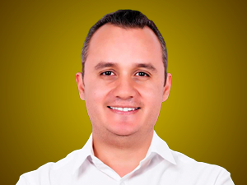

Nombres: | Carlos Edilberto
Apellidos: | Vera Mora
Facebook: | https://www.facebook.com/CarlosVeraMor1?mibextid=LQQJ4d
Twitter:
Descripción:

